Sheet1
コマンドプロンプトを管理権限で起動

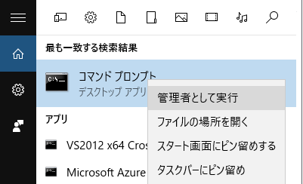

以下のコマンドを実行すれば、AVAのCOMをVisual Studioから参照できるようになる。

 | cd C:\AutoFX\API_AvaTrade\Bin
 | regsvr32 FxComApiTrader.dll

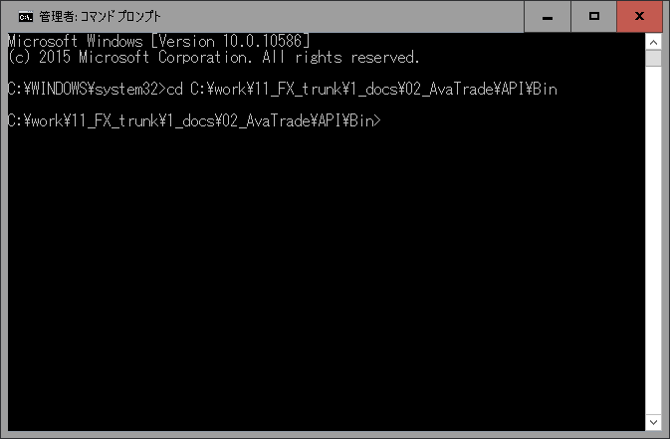

FxComApiTrader.dllを参照しているVisual Studioは、以下の設定じゃないと実行時にエラーが発生する。

 | ・ | CPUをx86固定にする。
 | ・ | 「Visual Studio ホスティング プロセスを有効にする」をチェック無しにする。

